주문서 양식
명절특판 주문서 |  |  |  |  | ⌜전국장애인차별철폐연대⌟ 에서는 2026 설 명절을 맞아 진보적장애운동인 기금마련을 위한 선물 특별 판매를 합니다. 연대를 통해 진보적장애인운동이 함께 갈 수 있도록 도와주세요!

* 아래 표의 칸이 부족할 경우 행 삽입 후 사용해주세요
번호 | 주문하는 분 이름 | 주문하는 분 휴대전화번호 | 받는 분 이름 | 받는 분 휴대전화번호 | 받는 분 주소 | 상품명 | 수량 | 단가 | 상품 소계 | 배송비 | 합계금액 | 메모
1 | OO장애인자립생활센터 | 010-1111-1111 | OOO | 010-1111-1111 | 서울시 종로구 동숭길 25 4층 | 평화상단 레드향 중대 선물용 3kg Ⓥ | 1 | 50,000 | 50,000 | - | 50,000
2 | OO장애인자립생활센터 | 010-1111-1111 | OOO | 010-1111-1112 | 서울시 종로구 동숭길 25 4층 | 수산물 가득 세트 | 1 | 30,000 | 30,000 | 3,500 | 33,500
3 | OO장애인자립생활센터 | 010-1111-1111 | OOO | 010-8402-1920 | 서울시 종로구 동숭길 25 4층 | 수산물 알뜰 세트 | 1 | 30,000 | 30,000 | 3,500 | 33,500
4 | OO장애인자립생활센터 | 010-1111-1111 | OOO | 010-1111-1114 | 서울시 종로구 동숭길 25 4층 | 사사키 뉴트리키 단백질 샴푸+트리트먼트 2종 세트 | 1 | 50,000 | 50,000 | - | 50,000
5 | OO장애인자립생활센터 | 010-1111-1111 | OOO | 010-1111-1115 | 서울시 종로구 동숭길 25 4층 | 친환경 사과 배 혼합 6-6.5kg Ⓥ | 1 | 90,000 | 90,000 | - | 90,000
6 | OO장애인자립생활센터 | 010-1111-1111 | OOO | 010-1111-1116 | 서울시 종로구 동숭길 25 4층 | 친환경 사과 배 혼합 6-6.5kg Ⓥ | 1 | 90,000 | 90,000 | - | 90,000
7 | OO장애인자립생활센터 | 010-1111-1111 | OOO | 010-1111-1117 | 서울시 종로구 동숭길 25 4층 | 친환경 사과 배 혼합 6-6.5kg Ⓥ | 1 | 90,000 | 90,000 | - | 90,000
8 | OO장애인자립생활센터 | 010-1111-1111 | OOO | 010-1111-1118 | 서울시 종로구 동숭길 25 4층 | 친환경 사과 배 혼합 6-6.5kg Ⓥ | 1 | 90,000 | 90,000 | - | 90,000
9 | OO장애인자립생활센터 | 010-1111-1111 | OOO | 010-1111-1119 | 서울시 종로구 동숭길 25 4층 | 친환경 사과 배 혼합 6-6.5kg Ⓥ | 1 | 90,000 | 90,000 | - | 90,000
10 | OO장애인자립생활센터 | 010-1111-1111 | OOO | 010-1111-1120 | 서울시 종로구 동숭길 25 4층 | 친환경 사과 배 혼합 6-6.5kg Ⓥ | 1 | 90,000 | 90,000 | - | 90,000
11 | OO장애인자립생활센터 | 010-1111-1111 | OOO | 010-1111-1121 | 서울시 종로구 동숭길 25 4층 | 친환경 사과 배 혼합 6-6.5kg Ⓥ | 1 | 90,000 | 90,000 | - | 90,000
12 | OO장애인자립생활센터 | 010-1111-1111 | OOO | 010-1111-1122 | 서울시 종로구 동숭길 25 4층 | 친환경 사과 배 혼합 6-6.5kg Ⓥ | 1 | 90,000 | 90,000 | - | 90,000
13 | OO장애인자립생활센터 | 010-1111-1111 | OOO | 010-1111-1123 | 서울시 종로구 동숭길 25 4층 | 친환경 사과 배 혼합 6-6.5kg Ⓥ | 1 | 90,000 | 90,000 | - | 90,000
14 | OO장애인자립생활센터 | 010-1111-1111 | OOO | 010-1111-1124 | 서울시 종로구 동숭길 25 4층 | 친환경 사과 배 혼합 6-6.5kg Ⓥ | 1 | 90,000 | 90,000 | - | 90,000
15 | OO장애인자립생활센터 | 010-1111-1111 | OOO | 010-1111-1125 | 서울시 종로구 동숭길 25 4층 | 친환경 사과 배 혼합 6-6.5kg Ⓥ | 1 | 90,000 | 90,000 | - | 90,000

 |  |  |  |  |  |  |  |  |  | 상품 소계 | 1,150,000
 |  |  |  |  |  |  |  |  |  | 배송료 소계 | 7,000
 |  |  |  |  |  |  |  |  |  | 총 합계 | 1,157,000

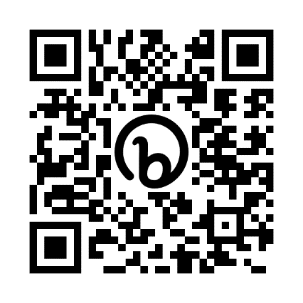
 | * 상품 목록 탭에서 상품 상세를 확인하실 수 있습니다.
 | * 장애해방 우비 티셔츠 3종 세트 선택 시 메모란에 티셔츠 사이즈(M,L,XL,2XL,3XL,4XL), 티셔츠 색상(흰/검), 우비 색상(초록/핑크) 을 입력해주세요
 | * 사사키 뉴트리키 단백질 샴푸+트리트먼트 2종 세트는 온라인, 쇼핑몰 노출이 금지된 상품입니다. 주문서로만 주문 가능합니다.
 | * 세금계산서 발행시 청구세금계산서 발행을 원하시면 필요증빙서류에 기재해주세요.

 | 결제예정일 |  |  | 주문서 보내는 메일 주소 |  | deuldabang@gmail.com
 | 입금자명 | OO장애인자립생활센터 |  | 입금계좌 | 국민은행 972401-01-030430 ㈜들다방
 | 필요증빙서류 | 세금계산서 |  | 문의전화 | 070-4231-9278 업무시간 오전 10시 ~ 오후 6시 카카오톡 deuldabang
 |  |  |  | 들다방 쇼핑몰 주소 (카드결제 가능) shop.deuldabang.com
 |  |  |  | 상품 카탈로그는 오른쪽 주소와 QR코드로 보실 수 있습니다. bit.ly/dbdbn
 |  |  |  | 물품 주문 마감일은 2026년 2월 6일 (금)입니다. 일부 상품은 조기 마감합니다.

사사키 뉴트리키 단백질 샴푸+트리트먼트 2종 세트
사사키 뉴트리키 단백질 샴푸+트리트먼트 2종 세트
상품명 | 모델명 | 원산지 | 제조사 | 상세SPEC

사사키 뉴트리키 단백질 샴푸+트리트먼트 2종 세트 | 뉴트리키 한정판 기획 키트 | 대한민국 | ㈜아름다운화장품 | [제품구성] > 뉴트리키 샴푸 320g + 트리트먼트 320ml + 헤어팩 80ml [제품특징] > 손상된 모벨에 집중적인 영양 공급으로 건강한 모발을 서포트하는 뉴트리키 시스템 > 구주콩의 양이온성 폴리머의 코팅 효과로 모발 손상방지 및 컨디셔닝 효과 극대화 > 비이온성 폴리머의 작용으로 샴푸 시 모발의 마찰을 줄여주어 모발의 손상을 방지 > 두피 유수분밸런스 보습 효과 > 두피가 가장 좋아하는 약산성 밸런스를 유지하여 두피는 건강하게, 모발은 부드럽게 > 자연유래 추출물 24종류가 포함되어있어 모발과 두피에 영양을 공급해줍니다. > 코코넛에서 추출한 자연유래 계면활성제 함유 > 뉴트리키만의 시그니처 향 > 사사키 뉴트리키 트리트먼트는 살롱 전문 제품이며 전국 20,000개 이상 매장에서 실제로 사용하는 프로페셔널 제품입니다. | 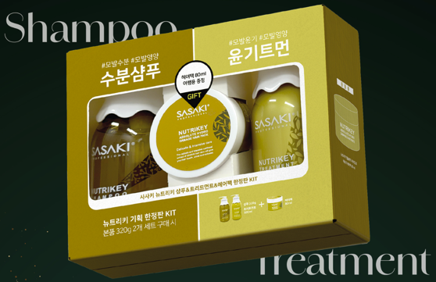

판매가 | 50,000
무료배송

